記載例
■IPC 食の個別商談会 エントリーシート |  |  |  |  |  |  |  |  | ■商品リスト

 | 申込者 | 企業名 |  |  | 担当者 （役職・氏名） |  |  |  | ② | 画像 | 商品名 |  | （概要）
 |  | 斉藤太郎酒造 |  |  | 営業部長 斉藤洋 |  |  |  |  |  | 〇〇伝説ワンカップ JAN（ ） |  | ・限定商品「〇〇伝説」のワンカップ版です。
 |  |  |  |  |  |  |  |  |  |  |  |  | ・お花見、行楽シーズンに最適の商品。ラベルは地元学生によるデザイン。
 | 連絡先 | 〒０００－００００ |  |  | TEL |  | ０２５－２２６－０５５０ |  |  |  | 上代 | 下代 | サイズ・量目 | 出荷ロット | 温度帯 | 賞味期限
 |  | 新潟市中央区西堀通6番町866番地 NEXT21 12階 |  |  | FAX |  | ０２５－２２６ー０５５５ |  |  |  | 300円 | お見積り | 200ml | １c/s 24本 | 常温 | 6か月
 |  |  |  |  | Email |  | info@niigata-ipc.or.jp |  | ③ | 画像 | 商品名 |  | （概要）
 |  | （URL） |  |  |  |  |  |  |  |  | 〇〇伝説ワンカップ JAN（ ） |  | ・限定商品「〇〇伝説」のワンカップ版です。
 |  |  |  |  |  |  |  |  |  |  |  |  | ・お花見、行楽シーズンに最適の商品。ラベルは地元学生によるデザイン。
 | 会社 概要 | 主たる事業内容 | 資本金（法人のみ） |  | 従業員数 |  |  |  |  |  | 上代 | 下代 | サイズ・量目 | 出荷ロット | 温度帯 | 賞味期限
 |  | 酒類の製造 | 10,000千円 |  | 20人 |  |  |  |  |  | 300円 | お見積り | 200ml | １c/s 24本 | 常温 | 6か月
 |  |  |  |  |  |  |  |  | ④ | 画像 | 商品名 |  | （概要）
 | 現在の 販路 | 主要販売先 |  |  |  |  |  |  |  |  | 〇〇伝説ワンカップ JAN（ ） |  | ・限定商品「〇〇伝説」のワンカップ版です。
 |  | 〇〇ホテル、スーパー〇〇、ほか |  |  |  |  |  |  |  |  |  |  | ・お花見、行楽シーズンに最適の商品。ラベルは地元学生によるデザイン。
 |  |  |  |  |  |  |  |  |  |  | 上代 | 下代 | サイズ・量目 | 出荷ロット | 温度帯 | 賞味期限
 | 自社 PR |  |  |  |  |  |  |  |  |  | 300円 | お見積り | 200ml | １c/s 24本 | 常温 | 6か月
 |  | ・今年で創業100周年を迎える酒蔵です。 |  |  |  |  |  |  | ⑤ | 画像 | 商品名 |  | （概要）
 |  | ・酒米の生産から一貫して自社で行っています。 |  |  |  |  |  |  |  |  | 〇〇伝説ワンカップ JAN（ ） |  | ・限定商品「〇〇伝説」のワンカップ版です。
 |  | ・少ロットの「限定品」を多数製造しており、他店と差別化を図りたい高級飲食店様へのご提案を得意としています。 |  |  |  |  |  |  |  |  |  |  | ・お花見、行楽シーズンに最適の商品。ラベルは地元学生によるデザイン。
 |  |  |  |  |  |  |  |  |  |  | 上代 | 下代 | サイズ・量目 | 出荷ロット | 温度帯 | 賞味期限
 |  |  |  |  |  |  |  |  |  |  | 300円 | お見積り | 200ml | １c/s 24本 | 常温 | 6か月
 |  |  |  |  |  |  |  |  | ⑥ | 画像 | 商品名 |  | （概要）
 | おすすめ 商品 | 商品① |  |  |  |  |  |  |  |  | 〇〇伝説ワンカップ JAN（ ） |  | ・限定商品「〇〇伝説」のワンカップ版です。
 |  | 幻の大吟醸 〇〇の伝説 |  |  |  |  |  |  |  |  |  |  | ・お花見、行楽シーズンに最適の商品。ラベルは地元学生によるデザイン。
 |  |  |  |  |  |  |  |  |  |  | 上代 | 下代 | サイズ・量目 | 出荷ロット | 温度帯 | 賞味期限
 |  |  |  | JAN |  | （ |  | ） |  |  | 300円 | お見積り | 200ml | １c/s 24本 | 常温 | 6か月
 |  |  画像１ | 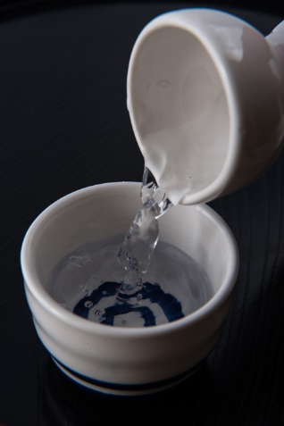 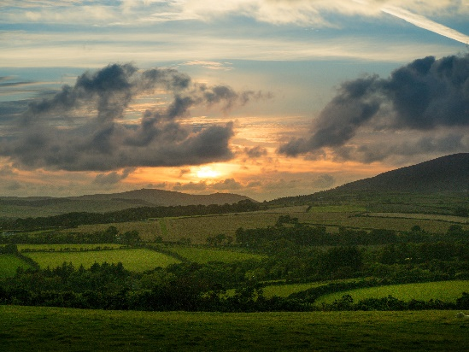 画像2 |  | 画像3 |  |  |  | ⑦ | 画像 | 商品名 |  | （概要）
 |  |  |  |  |  |  |  |  |  |  | 〇〇伝説ワンカップ JAN（ ） |  | ・限定商品「〇〇伝説」のワンカップ版です。
 |  |  |  |  |  |  |  |  |  |  |  |  | ・お花見、行楽シーズンに最適の商品。ラベルは地元学生によるデザイン。
 |  |  |  |  |  |  |  |  |  |  | 上代 | 下代 | サイズ・量目 | 出荷ロット | 温度帯 | 賞味期限
 |  |  |  |  |  |  |  |  |  |  | 300円 | お見積り | 200ml | １c/s 24本 | 常温 | 6か月
 |  |  |  |  |  |  |  |  | ⑧ | 画像 | 商品名 |  | （概要）
 |  |  |  |  |  |  |  |  |  |  | 〇〇伝説ワンカップ JAN（ ） |  | ・限定商品「〇〇伝説」のワンカップ版です。
 |  |  |  |  |  |  |  |  |  |  |  |  | ・お花見、行楽シーズンに最適の商品。ラベルは地元学生によるデザイン。
 |  |  |  |  |  |  |  |  |  |  | 上代 | 下代 | サイズ・量目 | 出荷ロット | 温度帯 | 賞味期限
 |  |  |  |  |  |  |  |  |  |  | 300円 | お見積り | 200ml | １c/s 24本 | 常温 | 6か月
 |  | （概要） |  |  |  |  |  |  | ⑨ | 画像 | 商品名 |  | （概要）
 |  |  |  |  |  |  |  |  |  |  | 〇〇伝説ワンカップ JAN（ ） |  | ・限定商品「〇〇伝説」のワンカップ版です。
 |  | ・新潟県〇〇山の棚田で育てた酒米と、清流○○で造った、、、、、 |  |  |  |  |  |  |  |  |  |  | ・お花見、行楽シーズンに最適の商品。ラベルは地元学生によるデザイン。
 |  | ・年間〇〇本の数量限定生産で、、、、、、 |  |  |  |  |  |  |  |  | 上代 | 下代 | サイズ・量目 | 出荷ロット | 温度帯 | 賞味期限
 |  | ・辛口、〇〇、〇〇で、、、、、、、 |  |  |  |  |  |  |  |  | 300円 | お見積り | 200ml | １c/s 24本 | 常温 | 6か月
 |  |  |  |  |  |  |  |  | ⑩ | 画像 | 商品名 |  | （概要）
 |  | 参考上代（税別） | サイズ・量目 |  | 温度帯 |  |  |  |  |  | 〇〇伝説ワンカップ JAN（ ） |  | ・限定商品「〇〇伝説」のワンカップ版です。
 |  | 10,000円 | 720ml |  | 冷蔵 10℃以下 |  |  |  |  |  |  |  | ・お花見、行楽シーズンに最適の商品。ラベルは地元学生によるデザイン。
 |  |  |  |  |  |  |  |  |  |  | 上代 | 下代 | サイズ・量目 | 出荷ロット | 温度帯 | 賞味期限
 |  | 下代（税別） | 出荷ロット |  | 賞味期限 |  |  |  |  |  | 300円 | お見積り | 200ml | １c/s 24本 | 常温 | 6か月
 |  | お見積り | １c/s（6本入り） |  | 製造から6か月
 |  |  |  |  |  |  |  |  | 斉藤太郎酒造

